Exercício Formatação
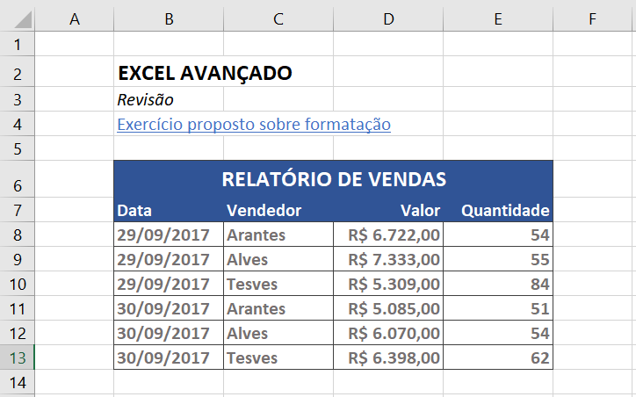
Passos a serem executados:
1. Formatar o texto " EXCEL AVANÇADO" conforme o seguinte:
a. Tornar o texto negrito, pressionando ao mesmo tempo as teclas CTRL + N ou clicando no comando “Negrito” localizado na Faixa de Opções "Base".
b. Aumentar o tamanho da fonte de 11 para o tamanho 14, clicando na caixa “Tamanho da Fonte” localizado na Faixa de Opções "Base".
2. Formatar o texto " Revisão conforme o seguinte:
a. Tornar o texto itálico, pressionando ao mesmo tempo as teclas CTRL + I ou clicando no comando “Itálico” localizado na Faixa de Opções "Base".
3. Formatar o texto "Exercício proposto sobre formatação" conforme o seguinte:
a. Alterar a cor da fonte para a cor azul, clicando no comando “Cor da Fonte” localizado na Faixa de Opções "Base".
b. Sublinhar o texto, pressionando ao mesmo tempo as teclas CTRL + S ou clicando no comando “Sublinhado” localizado na Faixa de Opções "Base".
4. Formatar o texto "RELATÓRIO DE VENDAS" conforme o seguinte:
a. Mesclar o texto, selecionando as células B6:E6 e clicando no comando “Unir e Centralizar” localizado na Faixa de Opções "Base".
b. Tornar o texto negrito (ver como no item 1.a).
c. Alterar a cor de fundo das células mescladas (B6:E6) para a cor azul (Azul, Ênfase 1, mais escuro 25%), clicando no comando “Cor do Preenchimento” localizado na Faixa de Opções "Base".
d. Alterar a cor da fonte das células mescladas (B6:E6) para a cor branca (Branco, Plano de Fundo 1), clicando no comando “Cor da Fonte” localizado na Faixa de Opções "Base".
5. Formatar os textos constantes nas células B7:E7, seguindo as letras “b” a “d” do passo anterior. Dica: essa formatação pode ser feita selecionando todas as células de uma vez.
6. Inserir bordas no relatório de vendas conforme o seguinte:
a. Selecionar as células B8:E13.
b. Clicar na seta ao lado do comando de bordas localizado na Faixa de Opções "Base". Em seguida clique na última opção “Mais Limites”.
c. Na caixa de diálogo aberta selecione, na opção “Cor”, a cor preta (Preto, Texto 1, Mais claro 25%).
d. Clicar nos tipos “Contorno” e “Interna” (opção “Predefinição”).
e. Selecionar as células B6:E7.
f. Repetir as letras “b” e “c” desse passo.
g. Clicar no tipo “Contorno” (opção “Predefinição”).
7. Alinhar as células conforme a seguir:
a. Selecionar as células “B7:C13” e clicar no comando “Alinhar à Esquerda”, localizado na Faixa de Opções "Base".
b. Selecionar as células “D7:E13” e clicar no comando “Alinhar à Direita”, localizado na Faixa de Opções "Base".
8. Formatar as células D8:D13 para o formato Moeda, clicando no comando “Formato de Número de Contabilização” (já passa para o formato moeda) ou no comando “Formato de Número” e em seguida selecionar o tipo “Moeda”.
9. Alterar a cor da fonte nas células B8:E13, selecionando-as, em seguida clicando no comando “Cor da Fonte” e selecionando a cor cinza (Cinza claro, Plano de Fundo 2, Mais Escuro 50%).
EXCEL AVANÇADO
Revisão
Exercício proposto sobre formatação

RELATÓRIO DE VENDAS
Data | Vendedor | Valor | Quantidade
2017-09-29 | Arantes | R$ 6,722.00 | 54
2017-09-29 | Alves | R$ 7,333.00 | 55
2017-09-29 | Tesves | R$ 5,309.00 | 84
2017-09-30 | Arantes | R$ 5,085.00 | 51
2017-09-30 | Alves | R$ 6,070.00 | 54
2017-09-30 | Tesves | R$ 6,398.00 | 62

